清单
1) ENGLISH ITEM NAME (ex : OOOO machine) | Tên tiếng việt | HS code | 2) MANUFACTUROR (ex : OOO company) | 3) MODEL NO (ex : abc-123) | 4)Serial number | 5) VOLTAGE (ex : 220V) | 6) CAPACITY (ex :1200KW) | 7) Production date (yyyy-mm-dd) | 8) HS CODE (0000.00.00) | 9) ORIGIN (MADE IN JAPAN) | 10) NEW or USED (NEW) | 11) PICTURE (BEFORE PACKING) | 12) PICTURE (NAME PLATE) | 13)Quantity | 14)Total cost | 15)cost | 16)Issued qty | 17)CARTON NO | 18)CTN QTY | 19)G.W(KGS) | 20)N.W(KGS) | 21)L(cm) | 22)W(cm) | 23)H(cm) | 24)CBM | 25)应用范围 | 26)是否带电源 | 27)是否自行制造 | Gợi ý
Test probe | Đầu dò nhiệt độ (cảm biến nhiệt) | 90268020 | Techsen Electronics(ShenZhen)Co.,Ltd | / | / | / | / | 2021-12-23 |  | China |  | 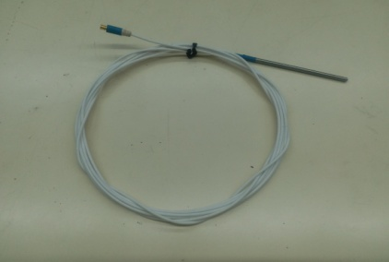 |  | 991 | 1982 | RMB2/set | 991 | 1 | 1 | 26.3 |  | 54 | 36 | 26 | 0.051 |  | 否 | 是
Test jig | JIG kiểm tra Bằng Phíp | 90319019 | Techsen Electronics(ShenZhen)Co.,Ltd | / | / | / | / | 2021-12-23 |  | China | New | 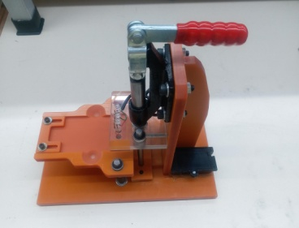 |  | 1 | 210 | RMB50/set | 1 | 2 | 1 | 3.3 |  | 34 | 27.5 | 28 | 0.026 |  | 否 | 是
USB cable | Dây USB (gọi khác Cáp USB) | 85444219 | Techsen Electronics(ShenZhen)Co.,Ltd | / | / | / | / | 2021-12-23 |  | China |  | 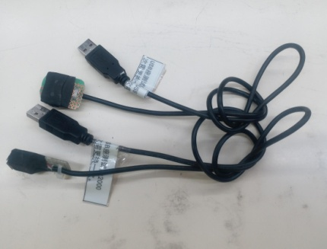 |  | 2 | 10 | RMB5/set | 2 | 2 | 1 |  |  |  |  |  |  |  | 否 | 是 | Cáp USB
Fixture | JIG bắt vít bằng phíp bọc vải | 39269099 | Techsen Electronics(ShenZhen)Co.,Ltd | / | / | / | / | 2021-12-23 |  | China |  |  |  | 2 | 40 | RMB20/set | 2 | 2 | 1 |  |  |  |  |  |  |  | 否 | 是
test box | Hộp kiểm tra Bằng phíp | 90319019 | Techsen Electronics(ShenZhen)Co.,Ltd | / | / | / | / | 2021-12-23 |  | China | New | 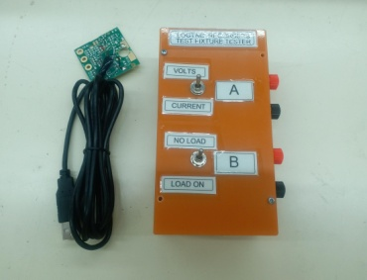 |  | 1 | 50 | RMB50/set | 1 | 2 | 1 |  |  |  |  |  |  |  | 否 | 是
Cable | Dây cáp (dâu bắp chuối 2 đầu) | 85444219 | Techsen Electronics(ShenZhen)Co.,Ltd | / | / | / | / | 2021-12-23 |  | China | New |  |  | 2 | 4 | RMB2/set | 2 | 2 | 1 |  |  |  |  |  |  |  | 否 | 是
Test box | Hộp kiểm tra Bằng mica | 90319019 | Techsen Electronics(ShenZhen)Co.,Ltd | / | / | / | / | 2021-12-23 |  | China | New |  |  | 1 | 10 | RMB10/set | 1 | 2 | 1 |  |  |  |  |  |  |  | 否 | 是
Heat Resistant Tape | Băng chịu nhiệt | 39191099 | Techsen Electronics(ShenZhen)Co.,Ltd | / | / | / | / | 2021-12-28 |  | China | New |  |  | 1 | 20 | RMB20/set | 1 | 3 | 1 | 6.38 | 5.21 | 44 | 34 | 19 | 0.029 |  | 否 | 否
Hot stamp fixture | Đồ gá ép nhiệt tem ( bằng nhựa) | 39203099 | Techsen Electronics(ShenZhen)Co.,Ltd | / | / | / | / | 2021-12-28 |  | China | New |  |  | 4 | 40 | RMB10/set | 4 | 3 | 1 |  |  |  |  |  |  |  | 否 | 是 | TPU tấm nhựa nhiệt dẻo (thermoplastic polyurethane)
Hot stamp fixture | Đồ gá ép nhiệt tem ( chất liệu phím) | 39203099 | Techsen Electronics(ShenZhen)Co.,Ltd | / | / | / | / | 2021-12-28 |  | China | New |  |  | 1 | 20 | RMB20/set | 1 | 3 | 1 |  |  |  |  |  |  |  | 否 | 是 | TPU tấm nhựa nhiệt dẻo (thermoplastic polyurethane)
AC adaptor | Bộ nguồn | 85044090 | Techsen Electronics(ShenZhen)Co.,Ltd | Roland | / | 100-230V |  | 2021-12-28 |  | China | New | 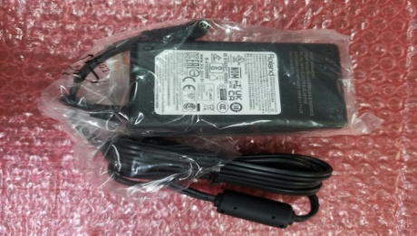 |  | 5 | 225 | RMB45/set | 5 | 3 | 1 |  |  |  |  |  |  |  | 否 | 否
AC power cord | Dây nguồn xoay chiều | 85441190 | Techsen Electronics(ShenZhen)Co.,Ltd | / | / | / | / | 2021-12-28 |  | China | New |  |  | 5 | 40 | RMB8/set | 5 | 3 | 1 |  |  |  |  |  |  |  | 否 | 否
BNC connector | Đầu kết nối BNC | 85369019 | Techsen Electronics(ShenZhen)Co.,Ltd | / | / | / | / | 2021-12-28 |  | China | New |  |  | 10 | 60 | RMB6/set | 10 | 3 | 1 |  |  |  |  |  |  |  | 否 | 否
banana jack socket | Đầu cắm giắc bắp chuối ( đầu cái bắp chuối) | 85366999 | Techsen Electronics(ShenZhen)Co.,Ltd | / | / | / | / | 2021-12-28 |  | China | New |  |  | 10 | 15 | RMB1.5/set | 10 | 3 | 1 |  |  |  |  |  |  |  | 否 | 否
banana jack | Giắc cắm bắp chuối | 85366999 | Techsen Electronics(ShenZhen)Co.,Ltd | / | / | / | / | 2021-12-28 |  | China | New |  |  | 15 | 22.5 | RMB1.5/set | 15 | 3 | 1 |  |  |  |  |  |  |  | 否 | 否
DC jack | Giắc cắm nguồn (chuyển đổi chuẩn kết nối) | 85366999 | Techsen Electronics(ShenZhen)Co.,Ltd | / | / | / | / | 2021-12-28 |  | China | New |  |  | 10 | 26 | RMB2.6/set | 10 | 3 | 1 |  |  |  |  |  |  |  | 否 | 否 | Đầu chuyển đổi
DC jack | Giắc cắm nguồn (chuyển đổi chuẩn kết nối) | 85366999 | Techsen Electronics(ShenZhen)Co.,Ltd | / | / | / | / | 2021-12-28 |  | China | New |  |  | 5 | 15 | RMB2.6/set | 5 | 3 | 1 |  |  |  |  |  |  |  | 否 | 否 | Đầu chuyển đổi
Hexagon socket | Đầu chụp vặn ốc | 82042000 | Techsen Electronics(ShenZhen)Co.,Ltd | / | / | / | / | 2021-12-28 |  | China | New |  |  | 2 | 16 | RMB8/set | 2 | 3 | 1 |  |  |  |  |  |  |  | 否 | 否
Test pin | Pin kiểm tra (chất liệu bằng đồng) | 74199939 | Techsen Electronics(ShenZhen)Co.,Ltd | / | / | / | / | 2021-12-28 |  | China | New |  |  | 1 | 280 | RMB280/set | 1 | 3 | 1 |  |  |  |  |  |  |  | 否 | 否 | Dụng cụ kiểm tra pin bằng đồng Nếu phân tích kỹ thì là hợp kim đồng mạ vàng)
Test pin sleeve | Áo pin kiểm tra (chất liệu băng đồng) | 74199939 | Techsen Electronics(ShenZhen)Co.,Ltd | / | / | / | / | 2021-12-28 |  | China | New |  |  | 2 | 100 | RMB50/set | 2 | 3 | 1 |  |  |  |  |  |  |  | 否 | 否 | Dụng cụ kiểm tra pin bằng đồng Nếu phân tích kỹ thì là hợp kim đồng mạ vàng)
fixture clip | Kẹp nhựa (kẹp JIG) | 39269099 | Techsen Electronics(ShenZhen)Co.,Ltd | / | / | / | / | 2021-12-28 |  | China | New |  |  | 30 | 18 | RMB0.6/set | 30 | 3 | 1 |  |  |  |  |  |  |  | 否 | 否
Switch | Nút nhấn (là nút nhấn 3 chấu chứ không phảu phích cắm) | 85365099 | Techsen Electronics(ShenZhen)Co.,Ltd | / | / | / | / | 2021-12-28 |  | China | New |  |  | 10 | 40 | RMB4/set | 10 | 3 | 1 |  |  |  |  |  |  |  | 否 | 否 | Nút nhấn: 85365099 Phích cắm 3 chân:85365099
USB cable | Dây cáp USB | 85444219 | Techsen Electronics(ShenZhen)Co.,Ltd | / | / | / | / | 2021-12-28 |  | China | New |  |  | 5 | 20 | RMB4/set | 5 | 3 | 1 |  |  |  |  |  |  |  | 否 | 否 | Cáp USB
Hot stam paper | Giấy tem nhiệt (Giấy này là phôi để in dạng gần giống cuộn than của máy in nhiệt chất liệu bằng gì thì ko biết) | 48219090 | Techsen Electronics(ShenZhen)Co.,Ltd | / | / | / | / | 2021-12-28 |  | China | New | 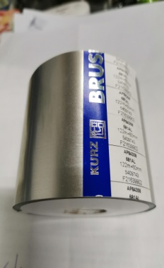 |  | 2 | 300 | RMB150/set | 2 | 3 | 1 |  |  |  |  |  |  |  | 否 | 否 | Tem giấy chưa in: 48219090 Ruy băng in tem bằng giấy: 96121090 | 48114120 | 15cm
Switch | Công tắc | 85365099 | Techsen Electronics(ShenZhen)Co.,Ltd | / | / | / | / | 2021-12-28 |  | China | New |  |  | 15 | 45 | RMB3/set | 15 | 3 | 1 |  |  |  |  |  |  |  | 否 | 否 |  | 48114190 | 15cm trở lên
Test pin | Pin kiểm tra ( chất liệu bằng đồng) | 74199939 | Techsen Electronics(ShenZhen)Co.,Ltd | / | / | / | / | 2021-12-28 |  | China | New |  |  | 2 | 100 | RMB50/set | 2 | 3 | 1 |  |  |  |  |  |  |  | 否 | 否 | Dụng cụ kiểm tra pin bằng đồng Nếu phân tích kỹ thì là hợp kim đồng mạ vàng)
UM-ONE MK2 TOP CASE | Vỏ nhựa Trên UM-ONE MK2 | 39269099 | Techsen Electronics(ShenZhen)Co.,Ltd | / | / | / | / | 2021-12-28 |  | China | New |  |  | 132 | 1056 | RMB8/set | 132 | 3 | 1 |  |  |  |  |  |  |  | 否 | 是
UM-ONE MK2 BOTTOM CASE | Vỏ nhựa Đáy UM-ONE MK3 | 39269099 | Techsen Electronics(ShenZhen)Co.,Ltd | / | / | / | / | 2021-12-28 |  | China | New |  |  | 200 | 1600 | RMB8/set | 200 | 3 | 1 |  |  |  |  |  |  |  | 否 | 是

